修改
宁波品秀美容科技有限公司 宁波高新区江南路1528号高新科技广场2号楼10楼 电话：0574-27889688 传真：0574-27889655 sales@hair-brushes.com lucky@jsiu.com
订单
供货商： | XX印刷厂 |  |  |  | 订单号
电话： |  |  |  |  | 日期 | 2025年09月03日
联系人： | XX印刷厂 |  |  |  | 订单安排人 | 孙诚昱
产品编号 | 产品图片 | 描述 | 数量/个 | 单价 | 金额 | 包装方式
2EC-Pink | 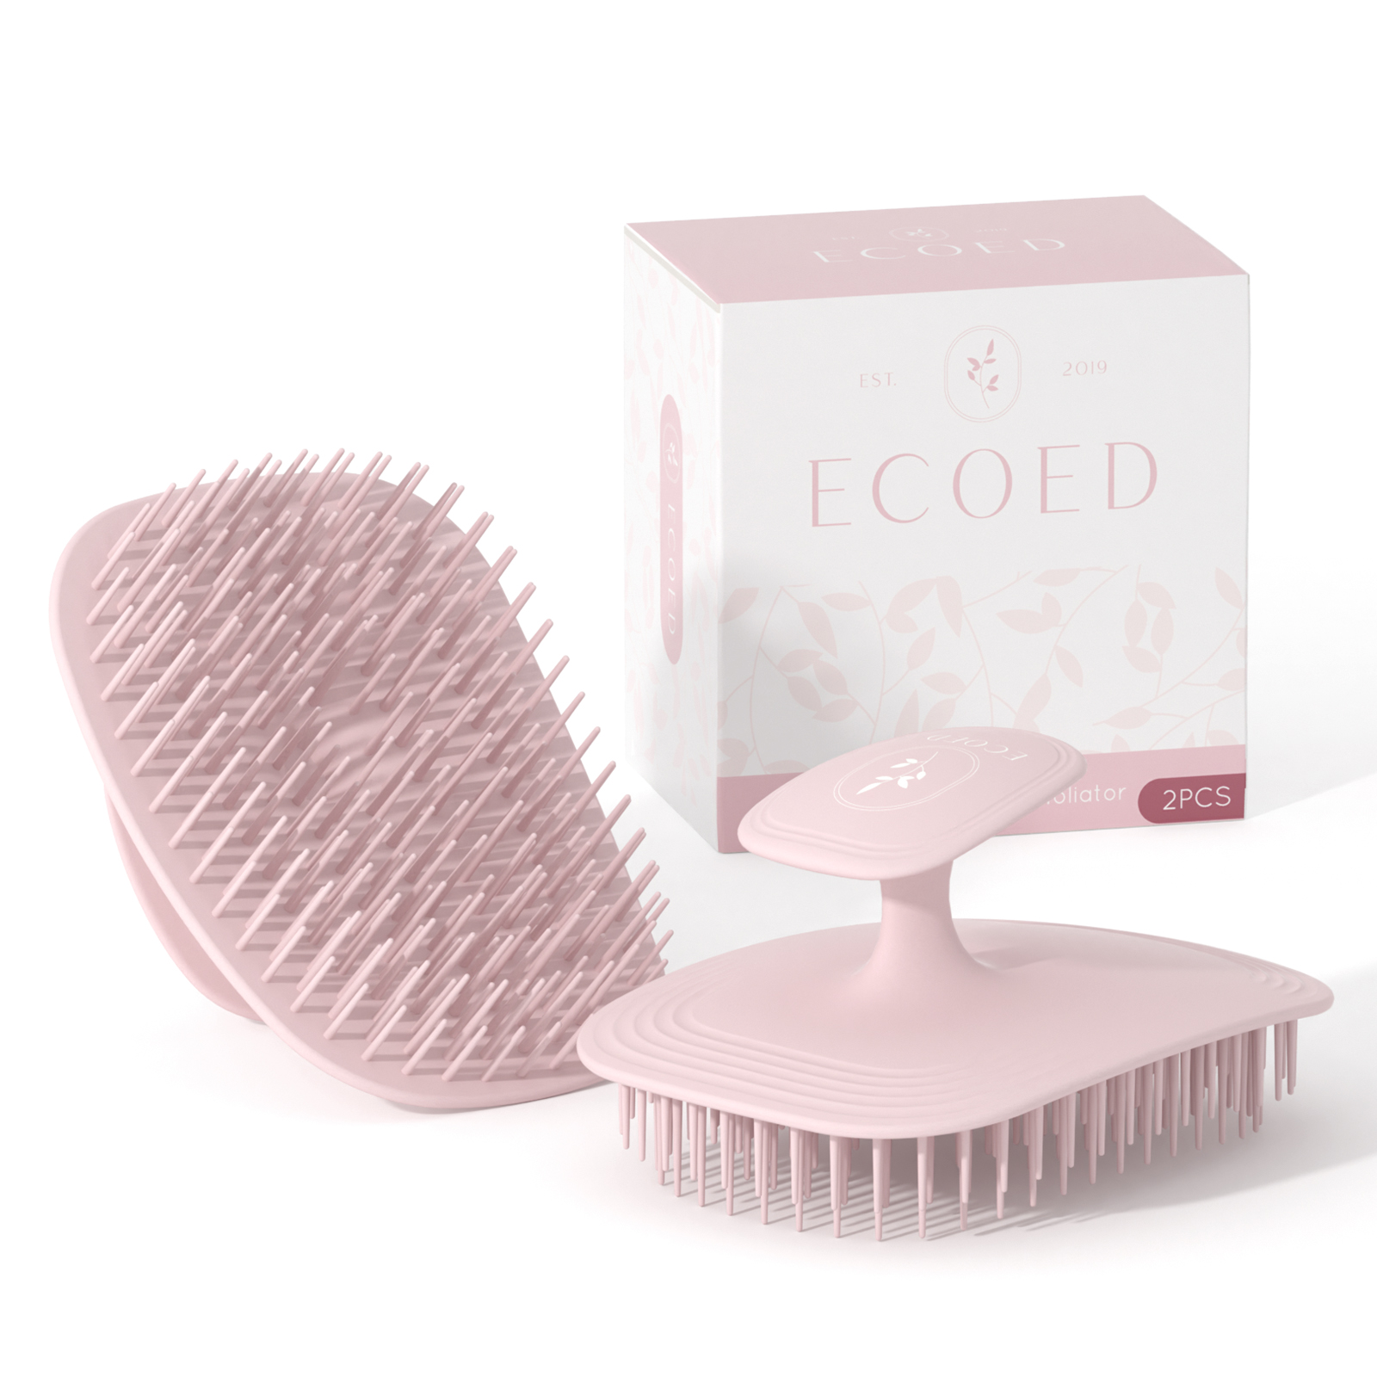 | 两只装粉色洗头刷包装FSC 350g 白卡哑膜 | 0PCS | ¥3.50

 | 以上价格含税运含包装
进仓地址： | 浙江省余姚市陆埠镇五马工业区创利西路15号 陈文峰 18067420259
付款方式: | 出货后45天凭增值税发票付款 |  |  |  | 色卡 | Logo
交货时间: | 2025年09月10日
箱规:
产前确认样:
出货样:
注意事项:
打样2套
备注： 放2%余量
交货期： 2024/3/1前
付款方式： 出货后45天凭增值税发票付款

 | 宁波品秀美容科技有限公司 |  |  | XX印刷厂
 | ---------------------- |  |  | ----------------------

